Двери и компл
Двери из массива древесины и комплектующие
2024-04-01
Продукция упакована в термоусадочную пленку.
Наименование и размер | Порода древесины / Категория | Ед. изм | Цена (руб) ОПТ | Цена (руб) РОЗНИЦА
Дверь деревянная №1 филенчатая 40 х 600,700,800 х 2000 мм | Ель АВ | шт | 2,800 ₽ | 3,200 ₽
Дверь деревянная №2 филенчатая 40 х 600,700,800 х 2000 мм | Ель АВ | шт | 2,800 ₽ | 3,200 ₽
Дверь деревянная №3 филенчатая 40 х 600,700,800 х 2000 мм | Ель АВ | шт | 2,800 ₽ | 3,200 ₽
Дверь деревянная №4 филенчатая 40 х 600,700,800 х 2000 мм | Ель АВ | шт | 2,800 ₽ | 3,200 ₽
Дверь деревянная №5 филенчатая 40 х 600,700,800 х 2000 мм | Ель АВ | шт | 3,700 ₽ | 3,900 ₽
Дверь деревянная №6 филенчатая 40 х 600,700,800 х 2000 мм | Ель АВ | шт | 2,800 ₽ | 3,200 ₽
Габаритные размеры стандартного дверного полотна: толщина по обвязке - 40 мм, ширина - 600, 700, 800, 900 мм, высота - 2000 мм. Для дверей шириной 900 мм предусмотрена наценка в размере 100 рублей.

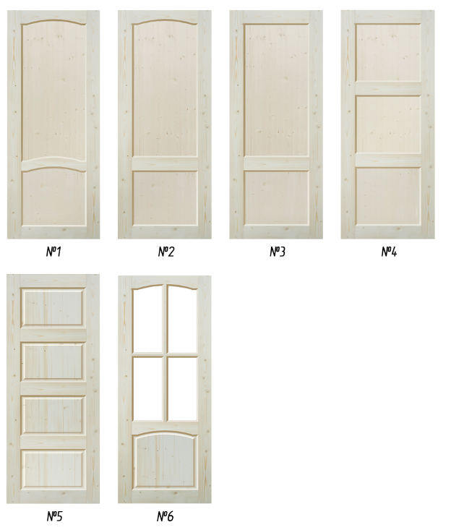

Деревообрабатывающий завод "БЕЛКА35"
Склад: МО, г. Раменское, 2-й км Раменского шоссе, стройбаза Белка35.
Отдел продаж: +7(909) 921-66-99, +7 (925) 083-70-77, +7 (925) 775-74-77, +7 (926) 417-00-08
www.belka35.ru e-mail: sklad@belka35.ooo

